Sheet1
西部调度台日运行方案
日期：2026年5月3日 后端调度员：李昊
一、当日运行思路
1.当前调整背景、目标：西部管道各管线管存处于目标管存上下浮动，压力适中；根据当前工况对机组配置进行优化。 2.运行问题、瓶颈：兰银线切换至夏季运行流程后，涩宁兰干线压力逐步上涨，有影响青海气田上载风险。为消减风险，导通兰银线6#阀室，启河口站机组向下疏散管存。 3.压缩机组配置：西一线：轮（1）孔（1）四（0）鄯（0）哈（1）雅（0）红（1）柳（0）玉（0）酒（0）山（0）金（0）古（0）；西二三四线：霍(3)精(3)乌苏(3)玛(3)乌鲁(0)连(3)了(0)烟(3)红(3)瓜(0)嘉(0)张(3)永(0)古(3)；涩兰长：涩（2）羊（2）乌（1）湖（0）河（0） 4.作业：无

二、上下载计划 |  | 上载变化量264 |  |  |  |  |  |  |  |  |  | 下载变化量-9
上载站场 | 总 | 霍尔果斯 | 轮南 （总） | 塔里木油田 | 西北油田 | 庆华 | 新天 | 青海 | 长宁靖边 | 呼图壁 （注） | 温吉桑 （注） | 管线下载 | 总 | 西一线 | 西二线 | 西三线 | 兰银线 | 涩宁兰 | 长宁线
今日日指定 | 28718 | 12200 | 5827 | 5400 | 395 | 556 | 670 | 920 | 150 | 2000 | 600 | 今日日指定 | 3770 | 325 | 1494 | 186 | 289 | 753 | 723
昨日日指定 | 28453 | 12200 | 5827 | 5400 | 395 | 556 | 405 | 920 | 150 | 2000 | 600 | 昨日日指定 | 3778 | 326 | 1483 | 187 | 284 | 774 | 724
日指定变化 | 264 | 0 | 0 | 0 | 0 | 0 | 265 | 0 | 0 | 0 | 0 | 日指定变化 | -9 | -2 | 11 | -1 | 5 | -20 | -1
三、平衡预测 |  |  |  |  |  |  |  |  |  |  |  | 四、转供量
管道 | 总 | 西一线 | 西二三四线 | 涩兰长 |  |  |  | 今日平衡情况:总平衡310 西一线0，西二三四300，涩兰长10。 |  |  |  | 今日平衡情况:西一中卫1250，西二三中卫12028，红柳一转二302，红柳二转一0，轮吐转供3661 河口正输161，古河0，西二甘塘515，西一甘塘160。
当日管存 | 85771 | 12859 | 69057 | 3855
早8:00平衡 | 370 | 0 | 360 | 10
调整后平衡 | 310 | 0 | 300 | 10 |  |  |  | 调整思路：维持西段机组高负荷运行，并适时优化减停烟墩、张掖各1台机组，节省运行能耗。
次日管存预测 | 86081 | 12859 | 69357 | 3865
五、管道运行参数
站场 | 进站压力 | 出站压力 | 流量 | 转速 | 台数 | 效率 | 站场 | 进站压力 | 出站压力 | 流量 | 转速 | 台数 | 效率 | 转供站场 | 进站压力 | 出站压力 | 今日转供 | 能否完成 |  | 关键点 | 压力
霍尔果斯 | 7.2 | 9.6 | 13169 | 5432 | 4 | 高 | 轮南 | 6.0 | 7.6 | 6004 | 3810 | 1 | 中 | 红柳 | 7.1 | 7.1 | 302 | 能 |  | 温吉桑27# | 8.8
精河 | 7.8 | 9.8 | 13128 | 5688 | 3 | 高 | 孔雀河 | 6.3 | 8.0 | 5616 | 4185 | 1 | 高 | 中卫 | 7.9 | 7.9 | 12028 | 能 |  | 昌吉 | 8.9
乌苏 | 7.8 | 9.7 | 13109 | 4553 | 3 | 高 | 四道班 | 7.0 | 6.9 | 2805 | / | 0 | / | 吐鲁番 | 7.5 | 7.5 | 3661 | / |  | 轮吐15# | 8.3
玛纳斯 | 7.8 | 9.7 | 13002 | 5251 | 3 | 高 | 鄯善 | 6.1 | 6.2 | 2137 | / | 0 | / | 河口 | 4.7 | 4.7 | 161 | 能 |  | 银川 | 5.1
乌鲁木齐 | 8.1 | 8.0 | 10293 | / | 0 | / | 哈密 | 5.5 | 7.9 | 2128 | 3794 | 1 | 高 | 甘塘 | 5.9 | 5.8 | 675 | 能 |  | 河口 | 4.7
连木沁 | 6.8 | 9.1 | 13577 | 5541 | 3 | 高 | 雅满苏 | 7.6 | 7.6 | 2128 | / | 0 | / |  |  |  |  |  |  | 甘塘 | 5.8
了墩 | 8.0 | 8.0 | 13461 | / | 0 | / | 红柳 | 7.1 | 7.1 | 2128 | / | 0 | / | 站场 | 进站压力 | 出站压力 | 流量 | 转速 | 台数 | 效率
烟墩 | 7.0 | 8.5 | 13440 | 4757 | 3 | 高 | 柳园 | 6.1 | 8.8 | 1758 | / | 0 | / | 涩北 | 2.4 | 3.3 | 693 | 10255 | 2 | 高
红柳 | 7.1 | 9.5 | 13500 | 5964 | 3 | 高 | 玉门 | 8.1 | 8.1 | 1735 | 3410 | 1 | 高 | 羊肠子沟 | 2.5 | 4.1 | 687 | 5926 | 2 | 高
瓜州 | 8.7 | 8.3 | 13300 | / | 0 | / | 酒泉 | 7.9 | 7.9 | 1730 | / | 0 | / | 乌兰 | 3.3 | 5.3 | 649 | 5742 | 1 | 高
嘉峪关 | 7.5 | 6.7 | 13263 | 0 | 0 | / | 山丹 | 7.2 | 7.2 | 1730 | / | 0 | / | 湖东 | 4.5 | 4.5 | 649 | / | 0 | /
张掖 | 6.5 | 8.5 | 13134 | 5782 | 4 | 高 | 金昌 | 7.0 | 7.0 | 1726 | / | 0 | / | 银川 | 5.1 | 5.1 | 480 | / | 0 | /
永昌 | 7.4 | 6.8 | 12513 | / | 0 | / | 古浪 | 6.7 | 6.7 | 1611 | / | 0 | / | 河口 | 4.7 | 4.7 | 245 | 5633 | 1 | /
古浪 | 6.4 | 8.7 | 12494 | 5671 | 3 | 高
六、计划调整
 | 调整时间 |  |  |  | 调整点 |  |  |  |  |  | 调整原因 |  |  |  |  | 调整措施
1 | 9:00:00 |  |  |  | 张掖 |  |  |  |  |  | 节省运行能耗 |  |  |  |  | 西二三四线1+2联合运行
2 | 11:00:00 |  |  |  | 烟墩 |  |  |  |  |  | 节省运行能耗 |  |  |  |  | 西二三线0+2分列运行
3 | 13:00:00 |  |  |  | 甘塘 |  |  |  |  |  | 补充银川压力 |  |  |  |  | 160万方/天提至200万方/天
4
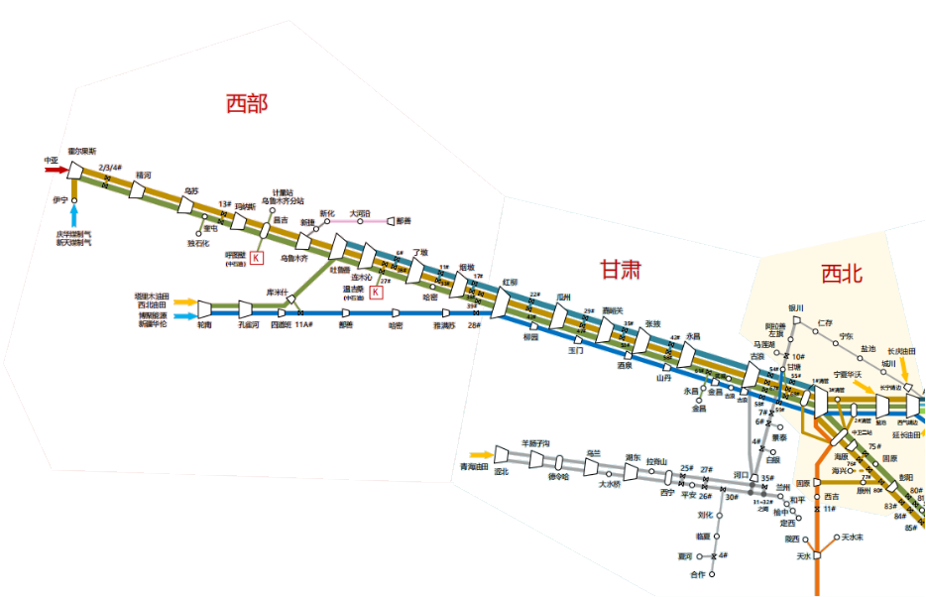
5
 |  |  |  |  |  |  |  |  |  |  |  |  | 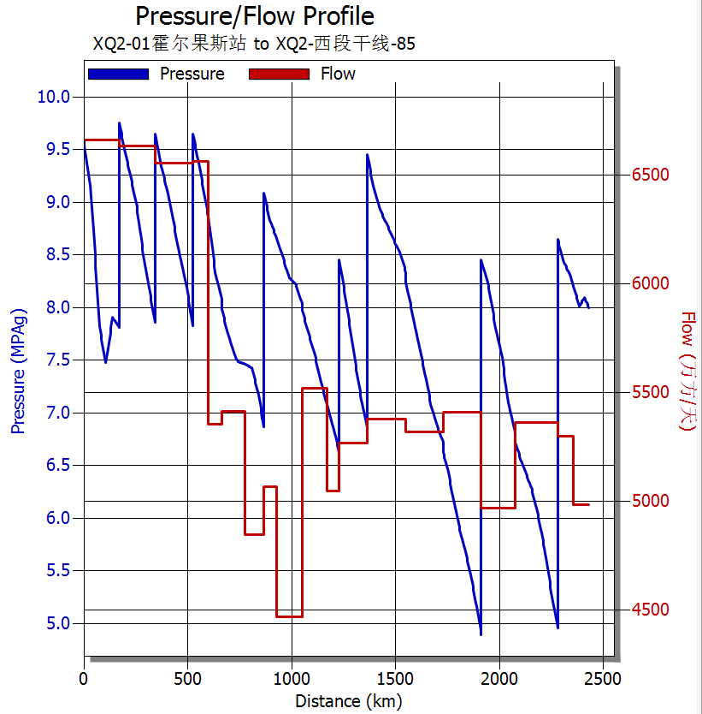

 |  |  |  |  | 轮吐3661

 |  |  |  |  |  |  | 红柳0

 |  |  |  |  |  |  |  |  |  | 甘塘515

 |  |  |  |  |  |  |  |  |  |  | ​

 |  |  |  |  |  |  |  |  |  |  | ​

